FORMATO_MATERIALES
 |  |  |  |  |  | FORMATO |  |  |  |  |  |  |  |  |  |  |  |  |  |  |  |  |  |  |  |  |  | F-OPE-AP-112
 |  |  |  |  |  | CARACTERIZACIÓN DE MATERIALES |  |  |  |  |  |  |  |  |  |  |  |  |  |  |  |  |  |  |  |  |  | Versión: | 6
 |  |  |  |  |  |  |  |  |  |  |  |  |  |  |  |  |  |  |  |  |  |  |  |  |  |  |  | Fecha: | 4/20/0206

1. INFORMACIÓN GENERAL

Cliente |  |  |  |  |  |  |  | Contrato |  |  |  |  |  | N° Reporte |  |  |  |  |  |  |  | OT |  |  |  |  | Fecha

Departamento |  |  |  |  |  |  |  | Ciudad |  |  |  |  |  |  |  | Troncal |  |  |  |  |  |  |  | Estación

Sistema |  |  |  |  |  |  |  |  |  |  |  |  | Línea |  |  |  |  |  |  |  |  |  |  | PK

2. INFORMACIÓN EQUIPO O LÍNEA INSPECCIONADA

Equipo inspeccionado |  |  |  |  |  |  |  |  |  | Tag

Tipo de componente

Estado del componente |  |  |  |  |  |  |  | Observación

Ubicación del componente

Longitud o ancho (m)

NPS (Nominal Pipe Size) |  |  |  |  |  |  | Espesor mínimo actual

Plano de referencia

Observaciones generales

 |  |  |  |  |  |  |  |  |  |  |  |  |  |  |  | Imagen 1

3. MATERIAL IDENTIFICADO

3.1. Análisis metalográfico

Micrografía |  |  |  |  |  |  |  |  |  |  |  |  |  |  |  | Tamaño de grano

3.2. Análisis de dureza

Dureza promedio |  |  |  |  |  |  |  |  |  |  |  |  |  |  |  | Esfuerzo de tensión Promedio

3.4. Material Identificado

4. ANÁLISIS METALÓGRAFICO

4.1. PROCEDIMIENTO, TÉCNICA Y NORMAS

Procedimiento |  |  |  |  |  |  |  |  |  | Técnica |  |  |  |  |  |  |  |  |  |  | Normas o códigos de referencia

4.2. EQUIPOS, MATERIALES Y REACTIVOS USADOS PARA EL ANÁLISIS METALÓGRAFICO

4.2.1. Equipos para la preparación de la superficie |  |  |  |  |  |  |  |  |  |  |  |  |  |  |  | 4.2.2. Equipos para la toma de micrografías

Equipo de desbaste |  |  |  |  |  |  |  | Marca |  |  |  |  |  |  |  | Marca microscopio |  |  |  |  |  |  |  | Modelo

Modelo |  |  |  |  |  |  |  | Serie |  |  |  |  |  |  |  | Serie |  |  |  |  |  |  |  | Lentes

Abrasivos utilizados

4.2.3. Reactivos para el análisis químico

Material a analizar |  |  |  |  |  |  |  |  |  |  |  |  |  |  |  |  |  | Reactivo (De acuerdo al Estándar E407 – 07 Standard Practice for Microetching Metals and Alloys)
Tiempo de ataque (seg)

4.2.4. Cálculos para la preparación del reactivo de ataque

Para calcular el volumen necesario de ácido y diluyente con el propósito de preparar el reactivo para el ataque químico, proporcionar la siguiente información: |  |  |  |  |  |  |  |  | Volumen de la solución necesaria para el ataque químico (ácido + diluyente) |  |  |  |  |  |  |  |  |  |  |  |  |  |  |  |  | 50 ml
 |  |  |  |  |  |  |  |  | Concentración del ácido a diluir (Esta concentración corresponde a la del ácido distribuido comercialmente) |  |  |  |  |  |  |  |  |  |  |  |  |  |  |  |  | 0.65
 |  |  |  |  |  |  |  |  | Concentración deseada del ácido en la solución final |  |  |  |  |  |  |  |  |  |  |  |  |  |  |  |  | 5.00%

Para la preparación de la solución deseada, se debe utilizar: |  |  |  |  |  |  |  |  |  | 3.846 ml |  |  |  |  | de ácido |  |  |  |  | 46.154 ml |  |  |  |  |  | de dilusor.

Aumentos utilizados para la toma de las metalografías

4.3. ANÁLISIS DE INCLUSIONES

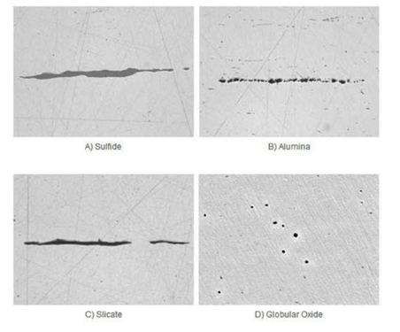
Imagen 2 |  |  | Carta comparativa para la determinación de inclusiones modelo ASTM E 45 a 100X |  |  |  |  |  |  |  | Imagen 3 |  |  |  |  |  |  |  |  |  | Imagen 4

Análisis de inclusiones |  |  |  |  |  |  |  |  |  | NO PRESENTA INCLUSIONES RELEVANTES.

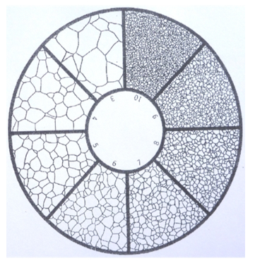
4.4. DETERMINACIÓN TAMAÑO DE GRANO

Imagen 5 |  |  | Carta comparativa para determinación tamaño de grano (ASTM E112) |  |  |  |  |  |  |  | Imagen 6 |  |  |  |  |  |  |  |  |  | Imagen 7

Análisis tamaño de grano (ASTM E 112) |  |  |  |  |  |  |  |  |  | Tamaño de grano

4.5. DETERMINACIÓN % DE FASES

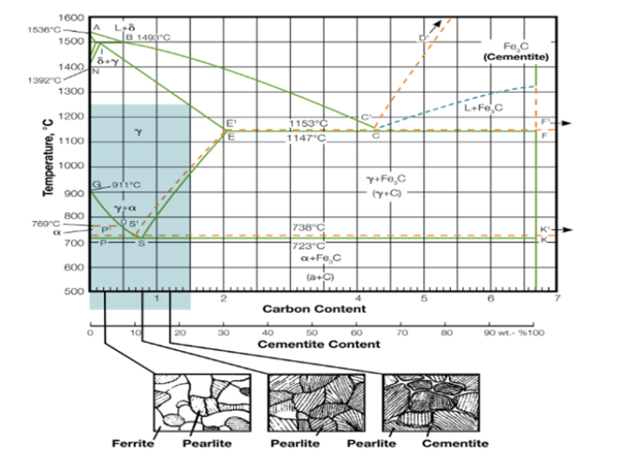
Imagen 8 |  |  | Diagrama Hierro Carbono. Guía para análisis metalográfico, propiedades mecánicas y composición química |  |  |  |  |  |  |  |  |  |  |  |  | Imagen 9

Tamaño de grano |  |  |  |  |  |  |  | % Fases |  |  |  |  |  |  |  | Proceso de fabricación |  |  |  |  |  |  |  | Defectos

Análisis metalográfico

5. IDENTIFICACIÓN POSITIVA DE MATERIALES

5.1. PROCEDIMIENTO, TÉCNICA Y NORMAS

Procedimiento |  |  |  |  |  |  |  |  |  | Técnica |  |  |  |  |  |  |  |  |  |  | Normas o códigos de referencia

5.2. EQUIPOS Y MATERIALES USADOS PARA LA IDENTIFICACIÓN DE MATERIALES

Equipo |  |  |  |  |  |  |  |  |  |  |  |  |  |  |  | Marca

Modelo |  |  |  |  |  |  |  |  |  | Serie |  |  |  |  |  |  |  |  |  |  | Fecha de calibración

5.3. IDENTIFICACIÓN POSITIVA DE MATERIALES

5.4.1. MATERIALES DE REFERENCIA

Material de Referencia 1
 |  |  |  |  |  | Max |  |  |  | Max |  |  |  | Max |  |  |  | Max
ASTM A 694

Material de Referencia 2

5.4.2. DATOS DE CAMPO

 | # | Elemento |  |  | (%) |  | Evaluación |  |  |  | # | Elemento |  |  | (%) |  | Evaluación |  |  |  | # | Elemento |  |  | (%) |  | Evaluación
 | 1 |  |  |  |  |  | NE |  |  |  | 8 |  |  |  |  |  | NE |  |  |  | 15 |  |  |  |  |  | NE
 | 2 |  |  |  |  |  | NE |  |  |  | 9 |  |  |  |  |  | NE |  |  |  | 16 |  |  |  |  |  | NE
 | 3 |  |  |  |  |  | NE |  |  |  | 10 |  |  |  |  |  | NE |  |  |  | 17 |  |  |  |  |  | NE
 | 4 |  |  |  |  |  | NE |  |  |  | 11 |  |  |  |  |  | NE |  |  |  | 18 |  |  |  |  |  | NE
 | 5 |  |  |  |  |  | NE |  |  |  | 12 |  |  |  |  |  | NE |  |  |  | 19 |  |  |  |  |  | NE
 | 6 |  |  |  |  |  | NE |  |  |  | 13 |  |  |  |  |  | NE |  |  |  | 20 |  |  |  |  |  | NE
 | 7 |  |  |  |  |  | NE |  |  |  | 14 |  |  |  |  |  | NE |  |  |  | 21 |  |  |  |  |  | NE

5.6. REGISTRO FOTOGRÁFICO

Imagen 10 |  |  | ZONA DE INSPECCION |  |  |  |  |  |  |  |  |  |  |  |  | Imagen 11 |  |  | INDENTIFICACION POSITIVA DE MATERIALES

6. ENSAYO DE DUREZA

6.1. PROCEDIMIENTO, TÉCNICA Y NORMAS

Procedimiento |  |  |  |  |  |  |  |  |  | Técnica |  |  |  |  |  |  |  |  |  |  | Normas o códigos de referencia

6.2. EQUIPOS Y MATERIALES USADOS PARA EL ENSAYO DE DUREZA

Marca Durómetro |  |  |  |  |  |  |  |  |  |  |  |  |  |  | Serie

Modelo |  |  |  |  |  |  |  |  |  |  |  |  |  |  | Fecha de calibración

6.3. MEDICIÓN DE DUREZAS

Ubicación horaria |  |  |  |  |  |  |  | Escala de dureza |  |  |  |  |  |  |  | Tolerancia |  |  |  |  |  |  | Material de referencia

6.4. ANÁLISIS DE RESULTADOS

 |  | Elemento |  | Dureza |  | Tensión ksi |  |  | Elemento |  | Dureza |  | Tensión ksi |  |  |  | Elemento |  | Dureza |  | Tensión ksi |  |  | Elemento |  | Dureza |  | Tensión ksi
 |  | L1 |  |  |  |  |  |  | L16 |  |  |  |  |  |  |  | L31 |  |  |  |  |  |  | L45
 |  | L2 |  |  |  |  |  |  | L17 |  |  |  |  |  |  |  | L32 |  |  |  |  |  |  | L46
 |  | L3 |  |  |  |  |  |  | L18 |  |  |  |  |  |  |  | L33 |  |  |  |  |  |  | L47
 |  | L4 |  |  |  |  |  |  | L19 |  |  |  |  |  |  |  | L34 |  |  |  |  |  |  | L48
 |  | L5 |  |  |  |  |  |  | L20 |  |  |  |  |  |  |  | L35 |  |  |  |  |  |  | L49
 |  | L6 |  |  |  |  |  |  | L21 |  |  |  |  |  |  |  | L36 |  |  |  |  |  |  | L50
 |  | L7 |  |  |  |  |  |  | L22 |  |  |  |  |  |  |  | L37 |  |  |  |  |  |  | L51
 |  | L8 |  |  |  |  |  |  | L23 |  |  |  |  |  |  |  | L38 |  |  |  |  |  |  | L52
 |  | L9 |  |  |  |  |  |  | L24 |  |  |  |  |  |  |  | L39 |  |  |  |  |  |  | L53
 |  | L10 |  |  |  |  |  |  | L25 |  |  |  |  |  |  |  | L40 |  |  |  |  |  |  | L54
 |  | L11 |  |  |  |  |  |  | L26 |  |  |  |  |  |  |  | L41 |  |  |  |  |  |  | L55
 |  | L12 |  |  |  |  |  |  | L27 |  |  |  |  |  |  |  | L42 |  |  |  |  |  |  | L56
 |  | L13 |  |  |  |  |  |  | L28 |  |  |  |  |  |  |  | L43 |  |  |  |  |  |  | L57
 |  | L14 |  |  |  |  |  |  | L29 |  |  |  |  |  |  |  | L44 |  |  |  |  |  |  | L58
 |  | L15 |  |  |  |  |  |  | L30 |  |  |  |  |  |  |  | L45 |  |  |  |  |  |  | Promedio

Imagen 12 |  |  | MEDICION DE DUREZA |  |  |  |  |  |  |  |  |  |  |  |  | Imagen 13 |  |  | GRAFICA DE RESISTENCIA A LA TENSION
6.6. ANÁLISIS PROPIEDADES MECÁNICAS

 |  |  |  |  | REALIZADO POR |  |  |  |  |  |  |  |  | REVISADO POR |  |  |  |  |  |  |  |  | APROBADO POR
FIRMA:
NOMBRE:
CARGO:
FECHA:

